Impressum
Impressum
Statistische Berichte
Herausgeber. Druck und Vertrieb
Statistisches Amt für Hamburg und Schleswig-Holstein
– Anstalt des öffentlichen Rechts –
Steckelhörn 12
20457 Hamburg
Standort Kiel
Fröbelstraße 15-17
24113 Kiel
Telefon: 0431-6895 9393
E-Mail: info@statistik-nord.de
Auskunft zu dieser Veröffentlichung:
Charlotte Hartmann / Christian Börgert, Telefon: 0431 6895-9309 / 9272
E-Mail: Vieh@statistik-nord.de
Auskunftsdienst
E-Mail: info@statistik-nord.de
Auskünfte: 040 42831-1766
0431 6895-9393
Kostenfreier Download der Gesamtveröffentlichung als .pdf, und des Tabellenteils als .xls im
Internet: www.statistik-nord.de, Stichwort „Publikationen“
Karten erstellt im Statistischen Amt für Hamburg und Schleswig-Holstein mit ArcGIS Desktop 10 Karte Verwaltungsgrenzen Bundesrepublik Deutschland
© Landesamt für Vermessung und Geoinformation Schleswig-Holstein
© Bundesamt für Kartographie und Geodäsie, Frankfurt am Main
© Statistisches Amt für Hamburg und Schleswig-Holstein, Kiel, 2012
© Auszugsweise Vervielfältigung und Verbreitung mit Quellenangabe gestattet.
Zeichenerklärung
– = nichts vorhanden
0 = weniger als die Hälfte von 1 in der letzten besetzten Stelle, jedoch mehr als
· = Zahlenwert unbekannt oder geheim zu halten
× = Tabellenfach gesperrt, da Aussage nicht sinnvoll
/ = keine Angaben, da Zahlenwert nicht sicher
( ) = Aussagewert eingeschränkt
Abkürzungen
AgrStatG = Agrarstatistikgesetz
BGBl. = Bundesgesetzblatt
BStatG = Bundesstatistikgesetz
EWG = Europäische Wirtschaftsgemeinschaft
kg = Kilogramm
t = Tonnen
m = Meter
m² = Quadratmeter
m³ = Kubikmeter
ha = Hektar

Vorbemerkung und Ergebnisse
Vorbemerkung und Ergebnisse
Der vorliegende statistische Bericht enthält die endgültigen Ergebnisse der Aquakulturstatistik für den Erhebungsbereich aquakulturerzeugender Betriebe. Die Erhebung über die Aquakulturerzeugung wird bundesweit jährlich, beginnend mit dem Jahr 2012 für das Berichtsjahr 2011, als Totalerhebung bei allen Betrieben, die im Fischseuchenregister gemeldet sind und die Aquakultur im Sinne von Artikel 2 Absatz 1 Buchstabe b der Verordnung (EG) Nr. 762/2008 der EU-Verordnung betreiben, durchgeführt. Zusätzlich werden dreijährlich, ebenfalls beginnend mit dem Jahr 2012 für das Berichtsjahr 2011, Angaben zur Struktur der Aquakulturbetriebe erfragt. Ziel der Erhebung ist die Gewinnung umfassender, aktueller, wirklichkeits-getreuer und zuverlässiger statistischer Informationen über die Erzeugung in Aquakultur-betrieben sowie über deren Struktur.
Aquakultur befasst sich mit kontrollierter Aufzucht von im Wasser lebenden Organismen, insbesondere Fischen, Muscheln, Krebsen und Algen. Sie gewinnt besonders wegen der Überfischung von Gewässern zunehmend an Bedeutung.
Im Jahr 2011 sind in Schleswig-Holstein 10760 Tonnen (t) Fisch, Krebstiere, Weichtiere, Algen bzw. sonstige aquatische Organismen und Rogen bzw. Kaviar in Aquakulturen produziert worden (vgl. Abb.1). In Anlagen in Nord- und Ostsee erzeugten sieben Aquakulturbetriebe 10 580 t Muscheln und damit die Hälfte der deutschen Produktion, die andere Hälfte stammte aus Niedersachsen (vgl. Abb.2).
Weiterhin erzeugten 33 Aquakulturbetriebe 178,6 t Fisch. Die häufigsten in Schleswig-Holstein gehaltenen Fischarten waren Karpfen (28 Betriebe erzeugten 82 t), Regenbogenforellen (9 Betriebe erzeugten 77 t) und Schleien (15 Betriebe erzeugten 5 t). In geringeren Mengen wurden auch Hechte, Bach- und Lachsforellen, Zander, Aale sowie Welse zu Speisezwecken gehalten (vgl. Abb. 5 u. 6). Darüber hinaus erzeugten einzelne Betriebe Krebstiere, Rogen bzw. Kaviar und Algen bzw. sonstige aquatische Organismen (vgl. Abb. 7).
Knapp 8 800 t der schleswig-holsteinischen Aquakulturprodukte wurden über den Großhandel vermarktet, weitere 1 800 t wurden an sonstige Abnehmer (wie zum Beispiel die Gastronomie, andere Aquakultur-betriebe oder weiter-verarbeitende Betriebe zur Veredelung) geliefert oder im eigenen Betrieb weiter-verarbeitet. Auf die Direktvermarktung an den Endverbraucher entfielen 88 t und an den Einzelhandel wurden 40 t geliefert (vgl. Abb. 4).

Betriebe mit Erzeugung in Aquakultur sowie erzeugte Menge im Jahr 2011 nach Vermarktungswegen für unverarbeitete Ware und Weiterverarbeitung im eigenen Betrieb (vgl. Abb. 4)

Abb.1
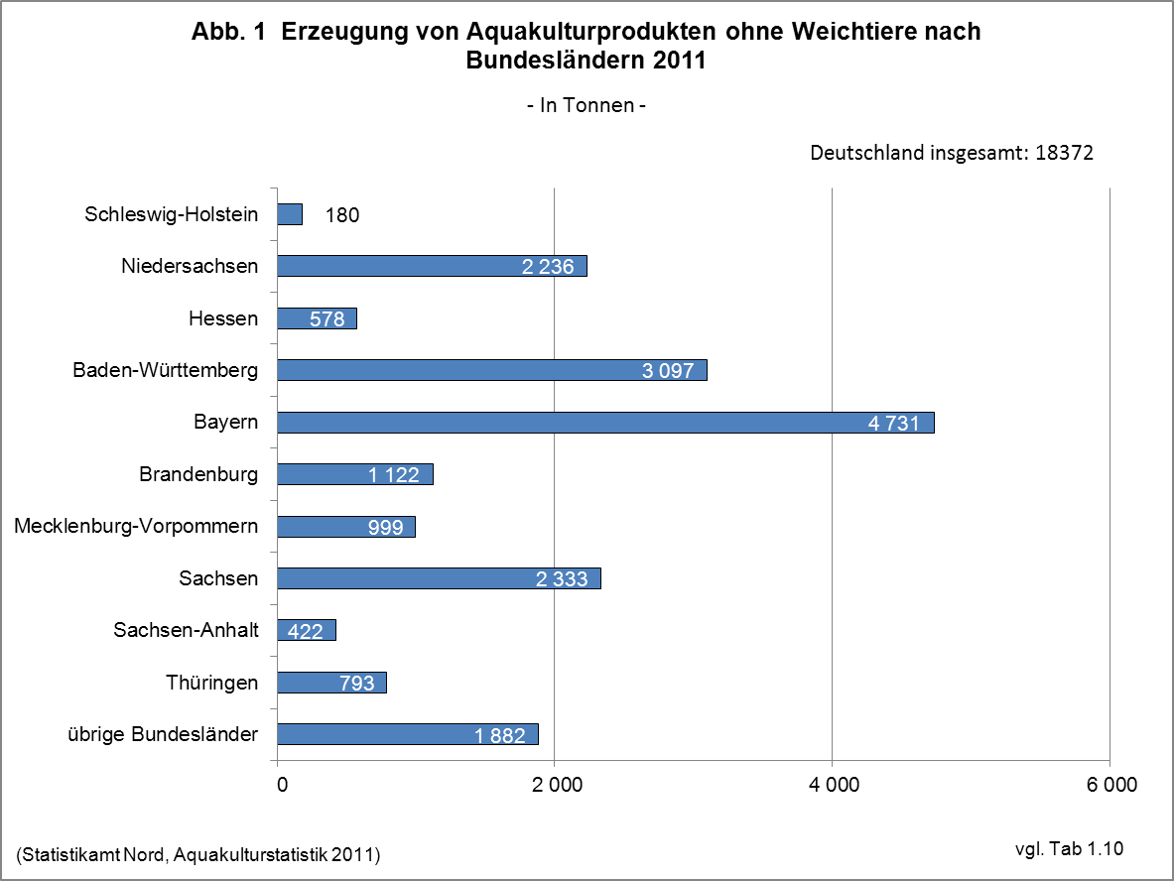

Abb.2
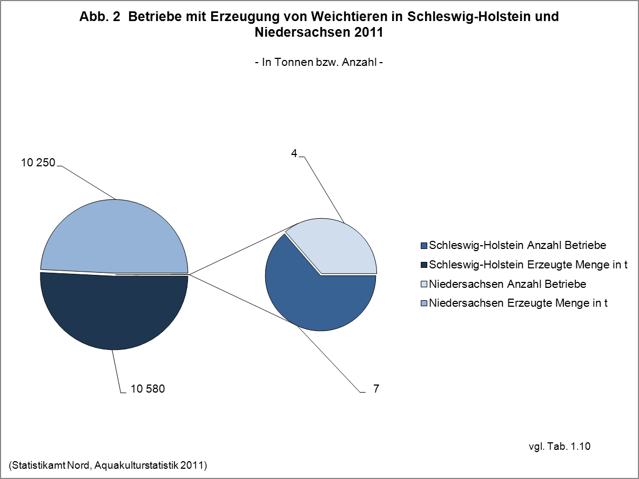

Abb.3
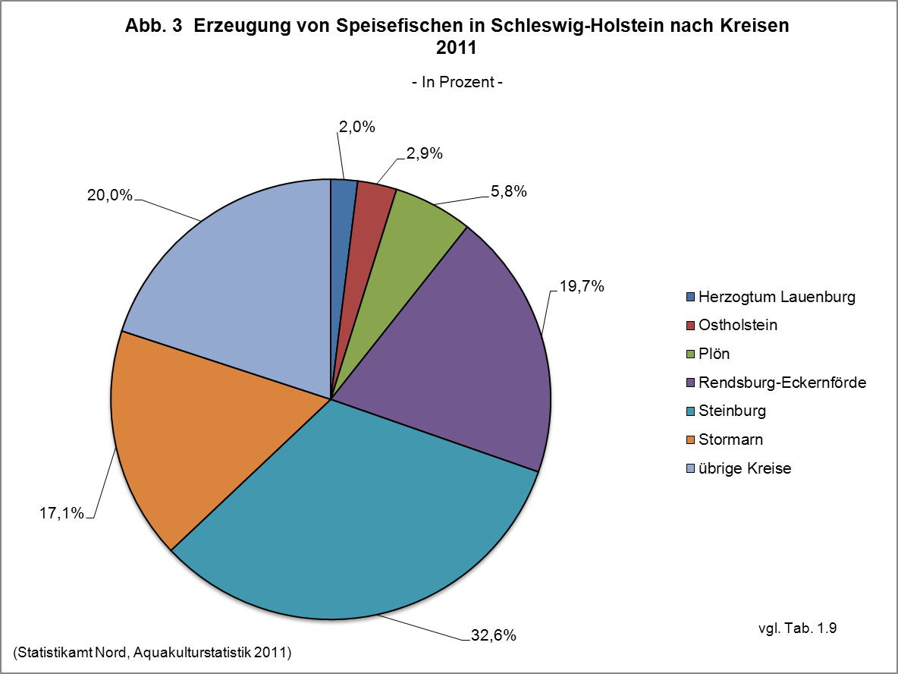

Abb.4
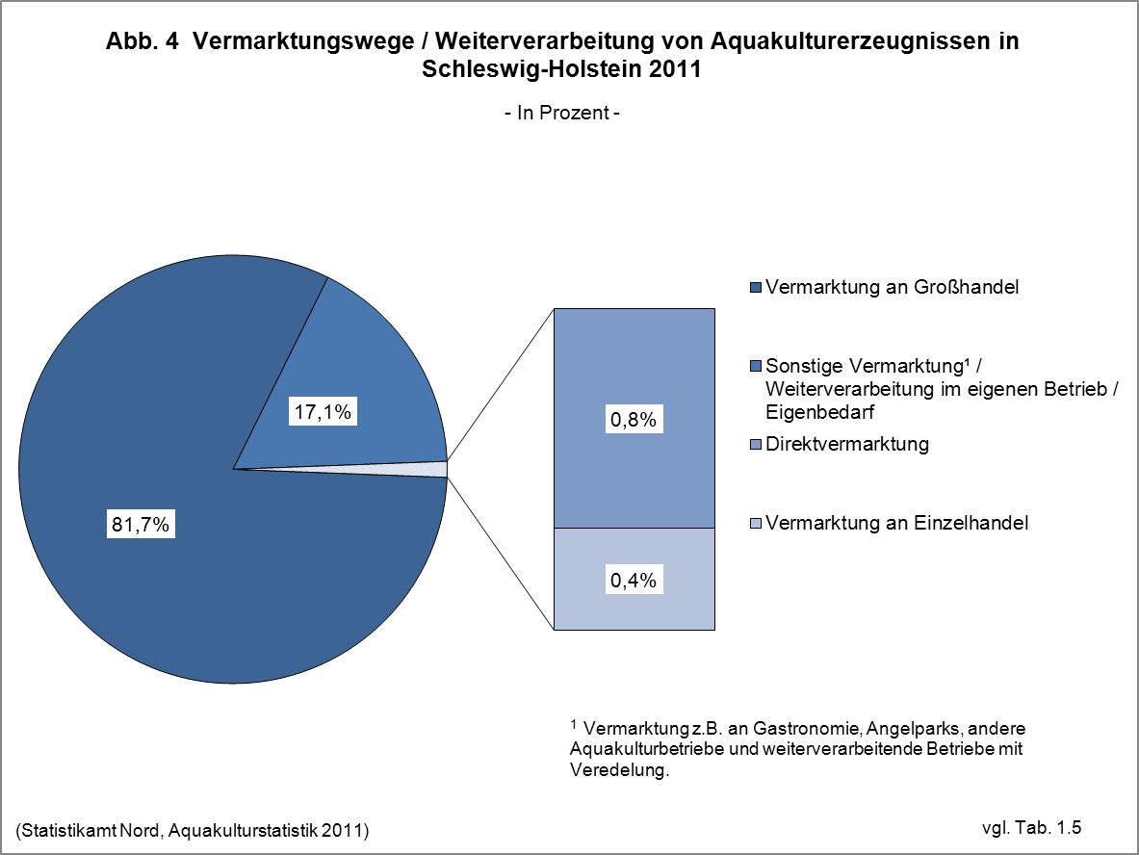

Betriebe mit Erzeugung in Aquakultur sowie erzeugte Menge im Jahr 2011 nach Vermarktungswegen für unverarbeitete Ware und Weiterverarbeitung im eigenen Betrieb (vgl. Abb. 4)

Abb.5
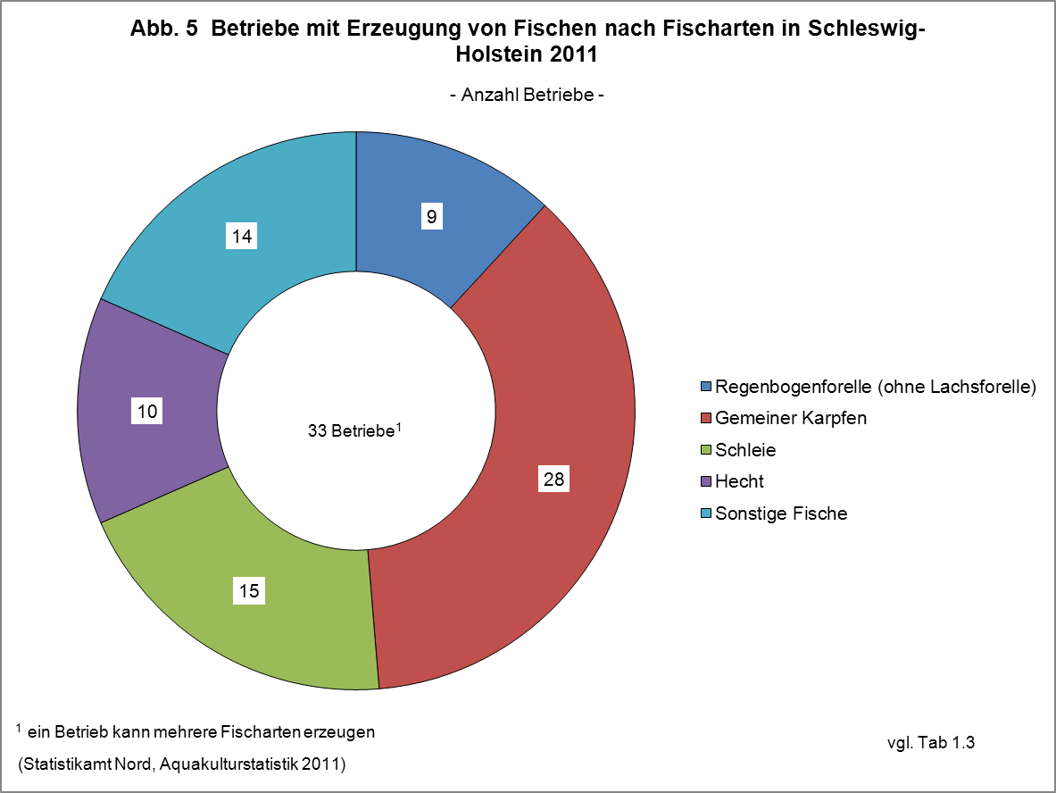

Abb.6
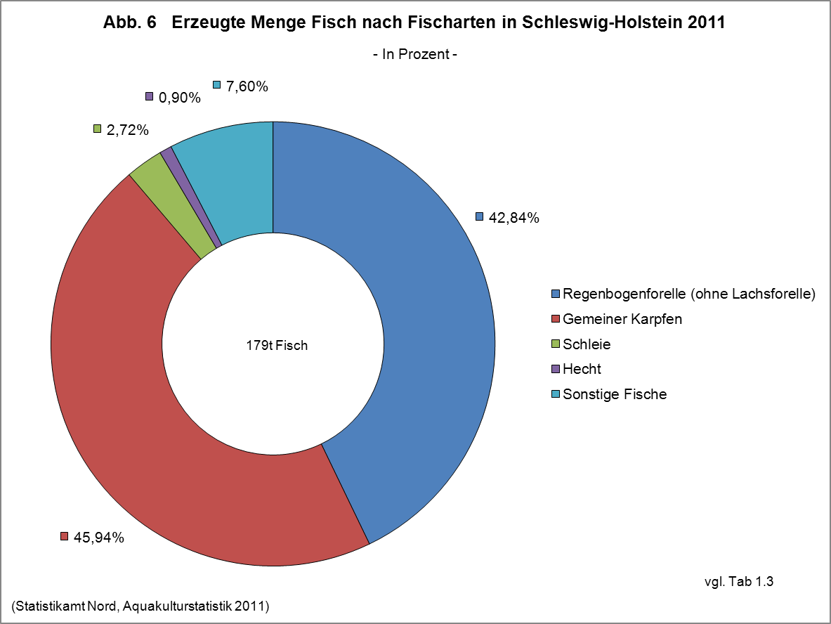

Abb.7
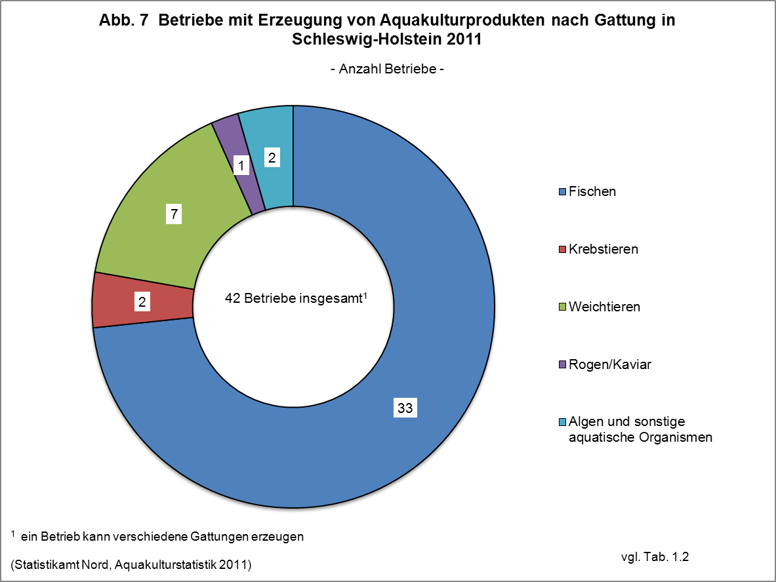

Methode + Rechtsgrundlagen
Anmerkungen zur Methode
Als Grundgesamtheit dient das Fischseuchenregister. In der Erhebung wurden alle Betriebe angeschrieben, die gemäß den Bestimmungen der Fischseuchenverordnung bereits eine Genehmigung oder Registrierung besaßen oder einen Antrag hierauf gestellt hatten. Darüber hinaus wurden keine weiteren Betriebe befragt, so dass die Daten als Unter-grenze aufzufassen sind.
Die Auskunftspflichtigen machten die Angaben in den Fragebögen mit Hilfe eines Erhebungsbeauftragten. Die Daten aus den Erhebungsbögen wurden in das gemeinsame Aufbereitungs- und Plausibilisierungs-programm des Bundes und der Länder übertragen.
Rechtsgrundlagen
Agrarstatistikgesetz (AgrStatG) in der Fassung der Bekanntmachung vom 17. Dezember 2009 (BGBl. I S. 3886), das zuletzt durch das Gesetz vom 4. Dezember 2011 (BGBI. I S. 2441) geändert worden ist.
Erhoben werden die Angaben zu § 68 b Absatz 2 Nummer 1 Buchstabe a bis c sowie Nummer 2 AgrStatG.
Verordnung (EG) Nr. 762/2008 des Europäischen Parlaments und des Rates vom 9. Juli 2008 über die Vorlage von Aquakulturstatistiken durch die Mitgliedstaaten und zur Aufhebung der Verordnung (EG) Nr. 788/96 des Rates (ABl. L 218 vom 13.8.2008, S. 1), Bundesstatistikgesetz (BStatG) vom 22. Januar 1987 (BGBl. I S. 462, 565), das zuletzt durch Artikel 3 des Gesetzes vom 7. September 2007 (BGBl. I S. 2246) geändert worden ist.

Betriebe mit Erzeugung in Aquakultur sowie erzeugte Menge im Jahr 2011 nach Vermarktungswegen für unverarbeitete Ware und Weiterverarbeitung im eigenen Betrieb (vgl. Abb. 4)

Erläuterungen
Erläuterungen
Aquakultur
Kontrollierte Aufzucht von Fischen, Muscheln, Krebsen, Algen und anderen aquatischen Organismen in Süß- oder Salzwasser.
Erzeugungsmenge
Gesamtmenge der im Jahr 2011 in der Aquakultur erzeugten, marktreifen Organismen der vorgenannten Arten. Dabei ist für die erzeugte Menge das Endgewicht, nicht jedoch der Zuwachs ausschlaggebend. Für Fische, Weichtiere, Krebstiere und andere aquatische Organismen ist dabei das Lebendgewichtäquivalent des Produkts (inkl. Schalen bei Schalentieren) anzugeben, für Wasserpflanzen das Nassgewicht.
Haltungsformen
Becken und Fließkanäle einschließlich Forellenteiche
Hierzu gehören:
– Anlagen ohne Kreislaufführung, die vom Wasser kontinuierlich durchflossen werden (Durchflussanlagen) und
– Anlagen mit einer Frischwasserzufuhr von mehr als zwanzig Prozent des für die Tierhaltung verwendeten Anlagenvolumens (Teilkreislaufanlagen)
Gehege
Gehege sind Ein- oder Umzäunungen größerer Areale in freien Gewässern durch Netze oder andere wasserdurchlässige Barrieren, die von der Wasseroberfläche bis zum Gewässerboden reichen. Abgegrenzt sind im Allgemeinen große Wassermengen, wie beispielsweise bei Absperrung eines Teils eines Sees oder von Meeresbuchten zur Nutzung für die Aquakultur.
Kreislaufanlagen
Aquakulturanlagen mit Kreislaufführung und einer täglichen Frischwasserzufuhr von weniger als zwanzig Prozent des für die Tierhaltung verwendeten Anlagenvolumens.
Netzgehege (Netzkäfige)
Netzgehege bestehen aus Netzen oder ähnlichen durchlässigen Materialien. Sie sind in freien Gewässern an einem an der Wasseroberfläche schwimmenden Trägersystem aufgehängt oder am Gewässerboden verankert, lassen aber in allen Fällen einen Wasseraustausch von unten zu.
Teiche (ohne Forellenteiche)
Teiche sind verhältnismäßig seichte, stehende Gewässer, die zumeist künstlich angelegt sind. Die Bezeichnung kann sich aber auch auf natürliche Teiche oder Weiher beziehen.
Ein möglicher Wasseraustausch beschränkt sich im Wesentlichen auf die Zeiträume zur Anlagenfüllung und auf den Abfischvorgang.

Betriebe mit Erzeugung in Aquakultur sowie erzeugte Menge im Jahr 2011 nach Vermarktungswegen für unverarbeitete Ware und Weiterverarbeitung im eigenen Betrieb (vgl. Abb. 4)

noch Erläuterungen
Noch: Erläuterungen
Salzwasser
Wasser mit merklichem Salzgehalt. Dabei kann es sich um Wasser handeln, dessen Salzgehalt konstant hoch ist (z.B. Meerwasser) oder dessen Salzgehalt zwar merklich, aber nicht konstant hoch ist (z.B. Brackwasser). Der Salzgehalt kann aufgrund des Zuflusses von Süß- oder Meerwasser periodischen Schwankungen unterliegen.
Süßwasser
Wasser, dessen Salzgehalt ständig unerheblich ist.
Vermarktungswege
Direktvermarktung
Vermarktung direkt an den Endverbraucher durch z.B. Verkauf ab Hof, eigenes Ladengeschäft oder Fischstand auf dem Wochenmarkt. Die Abgabe an ausgelagerte, rechtlich selbständige Betriebsteile fällt unter Vermarktung an Einzelhändler.
Einzelhandel
Vermarktung an Einzelhändler, die die Ware üblicherweise direkt an den Endverbraucher verkaufen.
Großhandel
Vermarktung an Wieder- oder Weiterverkäufer.
Sonstige Vermarktung
Hierunter fallen zum Beispiel:
– Direktabgabe an Restaurants und sonstige Gastronomiebetriebe, auch dann, wenn sie zum Unternehmen gehören, aber rechtlich selbständig sind.
– Handel mit Angelparks oder anderen Aquakulturbetrieben.
– Vermarktung an weiterverarbeitende Betriebe zur Veredelung.
Krebstiere
Garnelen und Edelkrebse
Weichtiere
Austern und Muscheln

Betriebe mit Erzeugung in Aquakultur sowie erzeugte Menge im Jahr 2011 nach Vermarktungswegen für unverarbeitete Ware und Weiterverarbeitung im eigenen Betrieb (vgl. Abb. 4)

